图5d-g 不同情形下的城市排名-APAP-AATD值
...
 | future climate-scenario4 |  | future climate-scenario5
AATD (min) | APAP (%) | AATD (min) | APAP (%) | AATD (min)
21.491706112 | 0.016339354395 | 23.298676087 | 0.0021010306986 | 24.413314043
13.745849301 | 0.042768018158 | 8.7165660699 | 0.144689014 | 7.0294056608
22.534099379 | 0.014999769185 | 23.335849127 | 0.0018112326927 | 29.622129897
24.98302297 | 0.029282110866 | 27.836017391 | 0.0043660362024 | 23.096901706
26.269039312 | 0.017526950029 | 33.161274149 | 0.016296580858 | 41.110776723
12.19971309 | 0.016370187051 | 24.154705922 | 0.058450897751 | 21.006398694
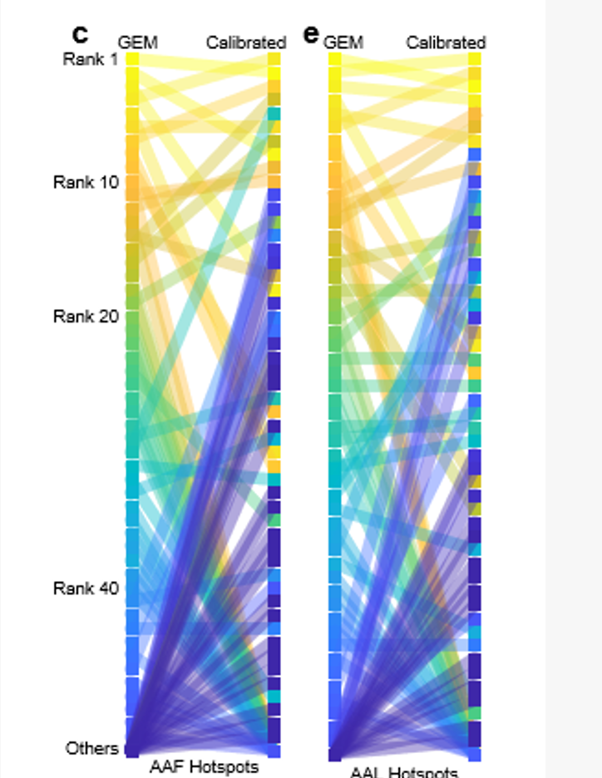
16.85726164 | 0.017109644173 | 19.715837077 | 0.056897133079 | 9.3721362304
34.934284924 | 0.01414447405 | 52.062087294 | 0.030234422689 | 31.50082808
34.523025833 | 0.0033938372222 | 37.856299115 | 0.0020953254066 | 37.016863915
0 | 0 | 0 | 0 | 0
55.53495612 | 0.0061838691462 | 64.574693565 | 0.0035213583713 | 47.650606652
29.164771955 | 0.0020943781126 | 27.457751322 | 3.88E-05 | 18.128911725
0 | 0 | 0 | 0 | 0
0 | 0 | 0 | 0 | 0
20.523847883 | 0.044704408329 | 24.959078502 | 0.089962685335 | 27.871905282
5.0244459497 | 0.016892366415 | 5.9234811541 | 0.0398845732 | 11.499429473
25.623568785 | 0.008142399944 | 57.111035851 | 0.00072587614056 | 41.841121123
6.4312133455 | 0.0034225256059 | 6.5373860813 | 0.022345870833 | 21.75769358
17.537082372 | 0.015737233463 | 12.515995495 | 0.013086458724 | 11.950189887
0 | 0 | 0 | 0 | 0
22.800257456 | 0.063725327406 | 25.810111251 | 0.084488391353 | 8.6090435948
27.336143278 | 0.0032204912989 | 29.301072332 | 1.29E-07 | 52.009237569
16.300714006 | 0.024511840163 | 18.461745662 | 0.011212069918 | 27.897124112
15.178173342 | 0.013199218937 | 17.465768365 | 0.011901708972 | 24.924600115
20.483503385 | 0.02674559608 | 22.606640097 | 0.063437906172 | 9.8013699403
7.8839025773 | 0.018854139547 | 8.4137388721 | 0.008867669254 | 13.530357614
0 | 0 | 0 | 0 | 0
29.087333122 | 0.042850974377 | 32.348846551 | 0.1303357259 | 28.728285657
8.6114076136 | 0.042171617195 | 7.978499793 | 0.046890149066 | 8.1978217491
20.182011345 | 0.0059109588009 | 18.75797216 | 0.018853507212 | 36.504441472
...

APAP_sort_id
current | scenario1 | scenario2 | scenario3 | scenario4 | scenario5
1 | 1 | 6 | 1 | 1 | 4
2 | 3 | 1 | 7 | 3 | 1
3 | 7 | 2 | 3 | 7 | 2 | 23 | 1 | 3 | 6 | 26 | 8 | 5 | 1
4 | 4 | 8 | 4 | 5 | 51 | 43 | 2 | 1 | 5 | 1 | 1 | 2 | 6
5 | 2 | 7 | 2 | 2 | 18 | 17 | 3 | 4 | 7 | 4 | 6 | 3 | 57
 | 1 | 2 | 3 | 4 | 5 | 6 | 7 | 8 | 9 | 10 | 11 | 12
 | 3 | 1 | 4 | 22 | 7 | 2 | 52 | 24 | 52 | 52 | 5 | 9
6 | 5 | 4 | 5 | 4 | 19 | 15 | 4 | 22 | 1 | 2 | 2 | 4 | 3
7 | 9 | 9 | 9 | 16 | 72 | 13 | 5 | 7 | 2 | 3 | 4 | 14 | 2
8 | 16 | 5 | 16 | 9 | 3 | 51 | 6 | 2 | 8 | 5 | 5 | 1 | 11
9 | 6 | 11 | 34 | 34 | 5 | 11 | 7 | 52 | 9 | 6 | 3 | 9 | 9
10 | 8 | 23 | 12 | 12 | 8 | 14 | 8 | 24 | 3 | 18 | 10 | 10 | 4
11 | 34 | 24 | 19 | 19 | 52 | 45 | 9 | 52 | 19 | 7 | 11 | 7 | 5
12 | 17 | 3 | 8 | 18 | 61 | 50 | 10 | 52 | 18 | 10 | 21 | 6 | 7
13 | 11 | 17 | 6 | 30 | 66 | 36 | 11 | 5 | 22 | 24 | 17 | 13 | 24
14 | 12 | 14 | 21 | 26 | 37 | 39 | 12 | 9 | 15 | 28 | 27 | 11 | 8
15 | 18 | 15 | 26 | 22 | 7 | 34 | 13 | 6 | 27 | 8 | 23 | 8 | 27
16 | 30 | 20 | 22 | 27 | 9 | 37 | 14 | 21 | 17 | 13 | 24 | 12 | 54
17 | 10 | 30 | 18 | 25 | 27 | 44 | 15 | 32 | 14 | 12 | 13 | 16 | 31
18 | 19 | 10 | 11 | 10 | 10 | 59 | 16 | 14 | 12 | 16 | 22 | 15 | 10
19 | 27 | 21 | 30 | 17 | 30 | 28 | 17 | 34 | 26 | 11 | 15 | 28 | 12
20 | 21 | 16 | 25 | 15 | 45 | 3 | 18 | 18 | 11 | 19 | 20 | 23 | 15
21 | 24 | 18 | 24 | 21 | 22 | 38 | 19 | 52 | 20 | 15 | 19 | 21 | 58
22 | 25 | 32 | 10 | 8 | 58 | 56 | 20 | 15 | 24 | 29 | 28 | 34 | 14
23 | 26 | 13 | 53 | 11 | 21 | 22 | 21 | 52 | 59 | 51 | 14 | 19 | 19
24 | 22 | 37 | 28 | 13 | 29 | 18 | 22 | 12 | 4 | 56 | 58 | 31 | 26
25 | 28 | 42 | 15 | 6 | 34 | 41 | 23 | 23 | 30 | 54 | 16 | 20 | 16
26 | 23 | 12 | 27 | 28 | 55 | 32 | 24 | 49 | 57 | 55 | 12 | 39 | 18
27 | 37 | 35 | 37 | 20 | 6 | 49 | 25 | 25 | 16 | 9 | 9 | 22 | 47
28 | 53 | 43 | 42 | 35 | 12 | 6 | 26 | 52 | 10 | 10 | 7 | 44 | 28
29 | 29 | 22 | 20 | 53 | 89 | 24 | 27 | 52 | 28 | 34 | 57 | 51 | 20
30 | 42 | 28 | 41 | 29 | 16 | 57 | 28 | 28 | 58 | 53 | 26 | 27 | 30
31 | 15 | 39 | 13 | 37 | 132 | 9 | 29 | 27 | 21 | 14 | 41 | 17 | 13
32 | 41 | 33 | 40 | 14 | 25 | 7 | 30 | 52 | 36 | 57 | 34 | 18 | 35
33 | 13 | 57 | 14 | 31 | 64 | 47 | 31 | 29 | 29 | 21 | 29 | 29 | 22
34 | 14 | 41 | 23 | 33 | 26 | 12 | 32 | 17 | 38 | 25 | 18 | 33 | 37
35 | 20 | 65 | 45 | 58 | 11 | 35 | 33 | 19 | 32 | 20 | 37 | 25 | 32
36 | 45 | 19 | 44 | 52 | 28 | 8 | 34 | 37 | 33 | 22 | 36 | 36 | 23
37 | 39 | 31 | 66 | 72 | 33 | 46 | 35 | 52 | 56 | 50 | 32 | 24 | 56
38 | 40 | 27 | 52 | 41 | 38 | 19 | 36 | 52 | 25 | 23 | 25 | 38 | 17
...

APAP sort id 10
...
current | scenario1 | scenario2 | scenario3 | scenario4 | scenario5
11 | 11 | 11 | 11 | 11 | 11
11 | 11 | 11 | 11 | 11 | 11
11 | 11 | 11 | 11 | 11 | 11

 |  |  |  |  |  | 56 | 20 | 15 | 24 | 29 | 28 | 34 | 14
Current | Scenario 1 | Scenario 2 | Scenario 3 | Scenario 4 | Scenario 5 | 22 | 21 | 52 | 59 | 51 | 14 | 19 | 19
1 | 1 | 6 | 1 | 1 | 4 | 18 | 22 | 12 | 4 | 56 | 58 | 31 | 26
Current | 1 | 2 | 3 | 4 | 5 | 6 | 7 | 8 | 9 | 10 | 11
Scenario 1 | 1 | 3 | 7 | 4 | 2 | 5 | 9 | 11 | 6 | 8 | 10 | 11
Scenario 2 | 6 | 1 | 2 | 8 | 7 | 4 | 9 | 5 | 11 | 11 |  | 3
Scenario 3 | 1 | 7 | 3 | 4 | 2 | 5 | 9 | 11 | 11 | 11
Scenario 4 | 1 | 3 | 7 | 5 | 2 | 4 | 11 | 9 | 11 | 11
Scenario 5 | 4 | 1 | 2 | 11 | 11 | 11 | 11 | 3 | 5 | 8
2 | 3 | 1 | 7 | 3 | 1 | 41 | 23 | 23 | 30 | 54 | 16 | 20 | 16
3 | 7 | 2 | 3 | 7 | 2 | 32 | 24 | 49 | 57 | 55 | 12 | 39 | 18
4 | 4 | 8 | 4 | 5 | 11 | 49 | 25 | 25 | 16 | 9 | 9 | 22 | 47
5 | 2 | 7 | 2 | 2 | 11 | 6 | 26 | 52 | 10 | 10 | 7 | 44 | 28
6 | 5 | 4 | 5 | 4 | 11 | 24 | 27 | 52 | 28 | 34 | 57 | 51 | 20
7 | 9 | 9 | 9 | 11 | 11 | 57 | 28 | 28 | 58 | 53 | 26 | 27 | 30
8 | 11 | 5 | 11 | 9 | 3 | 9 | 29 | 27 | 21 | 14 | 41 | 17 | 13
9 | 6 | 11 | 11 | 11 | 5 | 7 | 30 | 52 | 36 | 57 | 34 | 18 | 35
10 | 8 | 11 | 11 | 11 | 8 | 47 | 31 | 29 | 29 | 21 | 29 | 29 | 22
11 | 10 |  |  |  |  | 12 | 32 | 17 | 38 | 25 | 18 | 33 | 37
 | 11 | 3 |  |  |  | 35 | 33 | 19 | 32 | 20 | 37 | 25 | 32
 |  | 11 | 10 |  |  | 8 | 34 | 37 | 33 | 22 | 36 | 36 | 23
 |  |  |  | 11 | 10 | 46 | 35 | 52 | 56 | 50 | 32 | 24 | 56
 | 11 | 10 |  |  |  | 19 | 36 | 52 | 25 | 23 | 25 | 38 | 17
 |  | 11 | 8 |  |  | 52 | 37 | 11 | 31 | 32 | 44 | 32 | 21
 |  |  | 11 | 10 |  | 31 | 38 | 43 | 37 | 37 | 31 | 43 | 25
 |  | 11 | 6 |  |  | 29 | 39 | 52 | 54 | 30 | 30 | 35 | 51
 |  |  | 11 | 8 |  | 1 | 40 | 52 | 13 | 31 | 40 | 42 | 38
 |  |  |  | 11 | 9 | 54 | 41 | 52 | 40 | 44 | 46 | 40 | 40
 |  |  | 11 | 6 |  | 40 | 42 | 52 | 42 | 33 | 38 | 37 | 50
 |  |  |  | 11 | 7 | 33 | 43 | 52 | 44 | 41 | 39 | 41 | 36
 |  |  |  | 11 | 6 | 20 | 44 | 44 | 45 | 39 | 42 | 53 | 53
 |  |  |  |  |  | 30 | 45 | 52 | 41 | 27 | 33 | 46 | 29
 |  |  |  |  |  | 5 | 46 | 8 | 23 | 36 | 43 | 48 | 33
 |  |  |  |  |  | 25 | 47 | 26 | 53 | 40 | 45 | 49 | 41
 |  |  |  |  |  | 21 | 48 | 52 | 39 | 42 | 54 | 54 | 34
...

APAP sort id 10per
...
scenario3 | scenario4
4 | 5
2 | 2
5 | 4
9 | 16
16 | 9
34 | 34
12 | 12
19 | 19
8 | 18
6 | 30
current | 1 | 2 | 3 | 4 | 5 | 6 | 7 | 8 | 9 | 10 | 11 | 12
scenario1 | 1 | 3 | 7 | 4 | 2 | 5 | 9 | 16 | 6 | 8 | 34 | 17
scenario2 | 6 | 1 | 2 | 8 | 7 | 4 | 9 | 5 | 11 | 23 | 24 | 3
scenario3 | 1 | 7 | 3 | 4 | 2 | 5 | 9 | 16 | 34 | 12 | 19 | 8
scenario4 | 1 | 3 | 7 | 5 | 2 | 4 | 16 | 9 | 34 | 12 | 19 | 18
21 | 26
26 | 22
22 | 27
18 | 25
11 | 10
30 | 17
25 | 15
24 | 21
10 | 8
37 | 11
28 | 13
15 | 6
27 | 28
37 | 20
37 | 35
20 | 37
37 | 29
13 | 37
37 | 14
14 | 31
23 | 33
37 | 37
37 | 37
37 | 23
37 | 24
37 | 32
37 | 36
...
scenario3 | scenario4
17
29
31
32
33
35
36

AATD sort id 10
Scenario 1 | Scenario 2 | Scenario 3 | Scenario 4 | Scenario 5
1 | 5 | 1 | 1 | 11
5 | 4 | 4 | 4 | 5
10 | 1 | 5 | 10 | 11
Current | 1 | 2 | 3 | 4 | 5 | 6 | 7 | 8 | 9 | 10 | 11
Scenario 1 | 1 | 5 | 10 | 4 | 2 | 8 | 6 | 3 | 11 | 7 | 9 | 11
Scenario 2 | 5 | 4 | 1 | 6 | 3 | 2 | 10 | 8 | 11 | 9 |  | 7
Scenario 3 | 1 | 4 | 5 | 6 | 11 | 10 | 9 | 3 | 7 | 11
Scenario 4 | 1 | 4 | 10 | 11 | 6 | 2 | 5 | 3 | 11 | 11 | 11 | 11
Scenario 5 | 11 | 5 | 11 | 11 | 6 | 11 | 11 | 11 | 10 | 1 | 2 | 3
4 | 6 | 6 | 11 | 11
2 | 3 | 11 | 6 | 6
8 | 2 | 10 | 2 | 11
6 | 10 | 9 | 5 | 11
3 | 8 | 3 | 3 | 11
11 | 11 | 7 | 11 | 10
7 | 9 | 11 | 11 | 1
9 |  |  | 11 | 2
11 | 7 |  | 11 | 3
 | 11 | 2
 | 11 | 8
 |  | 11 | 7
 |  | 11 | 8
 |  |  | 9
 |  |  | 11 | 4
 |  |  | 11 | 7
 |  |  | 11 | 8
 |  |  | 11 | 9

AATD sort id 10per
current_sort_id | Scenario 1 | Scenario 2 | Scenario 3 | Scenario 4
1 | 1 | 5 | 1 | 1
2 | 5 | 4 | 4 | 4
3 | 10 | 1 | 5 | 10
4 | 4 | 6 | 6 | 22
5 | 2 | 3 | 22 | 6
6 | 8 | 2 | 10 | 2
7 | 6 | 10 | 9 | 5
8 | 3 | 8 | 3 | 3
9 | 22 | 14 | 7 | 37
10 | 7 | 9 | 37 | 37
11 | 9 | 19 | 37 | 37
12 | 37 | 17 | 37 | 37
13 | 37 | 7 | 14 | 9
14 | 37 | 21 | 37 | 8
15 | 13 | 11 | 24 | 24
16 | 14 | 15 | 16 | 37
17 | 24 | 18 | 37 | 33
18 | 37 | 13 | 37 | 37
19 | 37 | 26 | 37 | 7
20 | 33 | 25 | 37 | 37
21 | 21 | 23 | 21 | 14
22 | 11 | 16 | 20 | 37
23 | 37 | 24 | 8 | 37
24 | 12 | 22 | 33 | 21
25 | 37 | 36 | 37 | 16
26 | 16 | 30 | 37 | 13
27 | 17 | 33 | 37 | 12
28 | 37 | 12 | 11 | 37
29 | 25 | 20 | 29 | 37
30 | 37 | 37 | 25 | 37
31 | 20 | 37 | 17 | 25
32 | 37 | 37 | 37 | 37
33 | 18 | 37 | 37 | 17
34 | 37 | 37 | 37 | 11
35 | 37 | 29 | 37 | 37
36 | 37 | 32 | 37 | 20
37 | 15 |  | 37 | 15
37 | 19 |  | 37 | 18
37 | 23 |  | 37 | 19
37 | 26 |  | 37 | 23
37 | 27 |  | 37 | 26
37 | 28 |  | 37 | 27
37 | 29 |  | 37 | 28
37 | 30 |  | 37 | 29
37 | 31 |  | 37 | 30
37 | 32 |  | 37 | 31
37 | 34 |  | 37 | 32
37 | 35 |  | 37 | 34
37 | 36 |  | 37 | 35
 | 37 | 27
 | 37 | 28
 | 37 | 31
 | 37 | 34
 | 37 | 35
 |  | 37 | 2
 |  | 37 | 12
 |  | 37 | 13
...

